Estados
ETAPAS DEL PROCESO DE GESTIÓN DE CAMBIOS
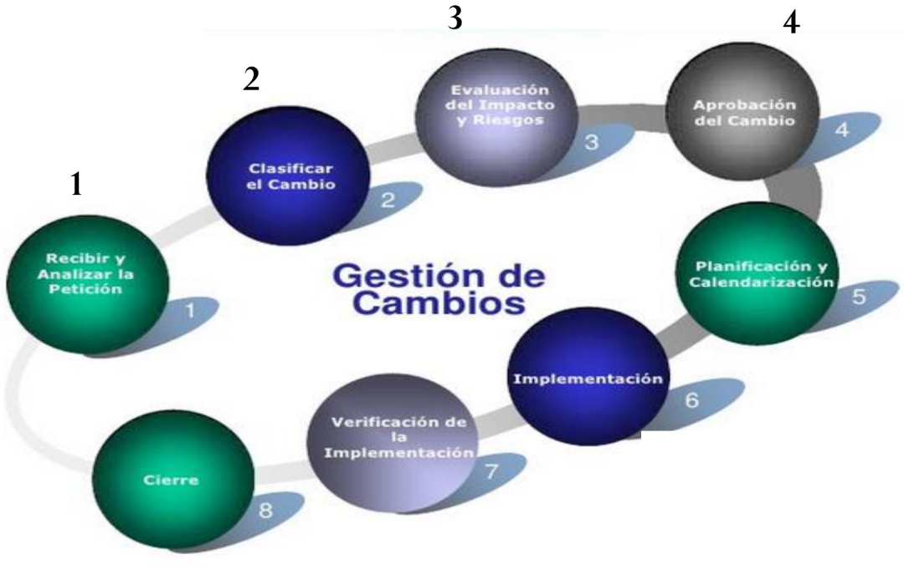
 | ID | Nombre del estado | Descripción | Etapa
 | 1 | Creado | El usuario ha creado la solicitud de cambios. | 1
 | 2 | Recibido | El secretario ha recibido y revisado la solicitud de cambio. | 1
 | 3 | Rechazado | La solicitud de cambio ha sido rechazada porque la descripción y/o justificación no son específicas o no son viables. | 1
 | 4 | Clasificado | Se ha clasificado la solicitud de cambio. | 2
o | 5 | Evaluado | La solicitud de cambio ha sido evaluado y analizada por el comité de control de cambios. | 3
 | 6 | Aprobado | La solicitud de cambio ha sido aprobada por la persona responsable. | 4
 | 7 | Desaprobado | La solicitud de cambio ha sido desaprobada. | 3
 | 8 | Planificado | Se ha realizado la planificación de actividades que se describe en la solicitud de cambio. | 5
 | 9 | Implementado | Se ha implementado la solicitud de cambio. | 6
 | 10 | Verificado | El usuario ha verificado la funcionalidad del cambio. | 7
 | 11 | Terminado | La solicitud de cambio se da por terminado. | 8

